建築物の構造等に関する図書
■低炭素建築物新築等計画に係る技術的審査依頼に必要な図書等

（建築物の構造等に関する図書） |  | （計算書等）
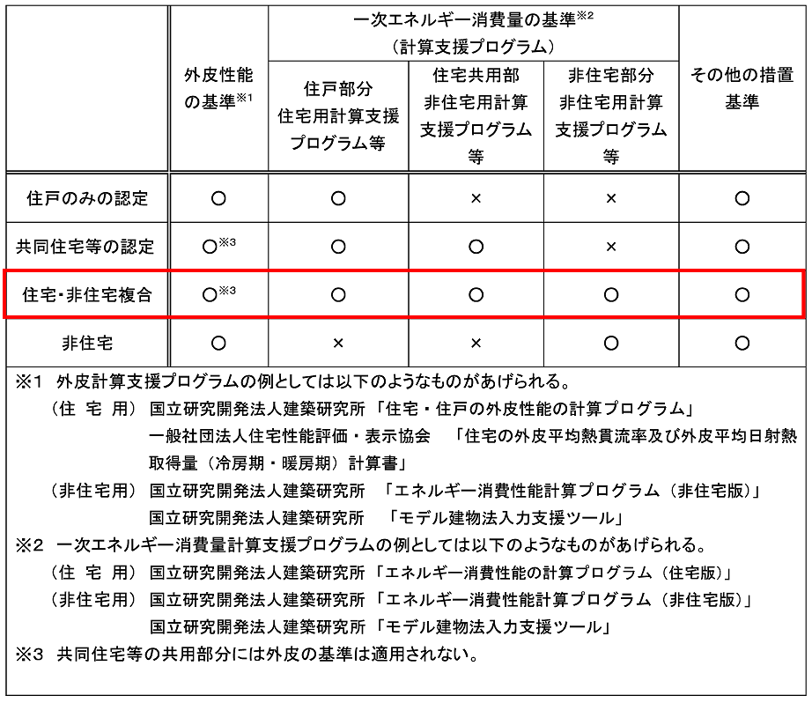
図書の種類 | 明示すべき事項
低炭素建築物新築等計画に係る技術的審査依頼書
設計内容説明書
付近見取り図 | 方位、道路及び目標となる地物
配置図 | 縮尺及び方位
 | 敷地境界線、敷地内における建物の位置及び申請に係る建築物と他の建築物との別
 | 空気調和設備等及び空気調和設備等以外のエネルギー消費性能の確保に資する建築設備（以下「エネルギー消費性能確保設備」という）の位置
仕様書（仕上げ表を含む） | 部材の種類及び寸法
 | エネルギー消費性能確保設備の種別及び内容
各階平面図 | 縮尺及び方位
 | 間取り、各室の名称、用途及び寸法ならびに天井高さ
 | 壁の位置及び種類
 | 開口部の位置及び構造
 | エネルギー消費性能確保設備の位置
床面積求積図 | 床面積の求積に必要な建築物の各部分の寸法及び算式
用途別床面積表 | 用途別の床面積
立面図（二面以上） | 縮尺
 | 外壁及び開口部の位置
 | エネルギー消費性能確保設備の位置
断面図又は矩計図 | 縮尺
 | 建築物の高さ | （低炭素化に資する措置8項目）
 | 外壁及び屋根の構造 | 1.節水型便器・水栓の採用、食洗器の設置
 | 軒の高さ並びに軒及びひさしの出 | 2.雨水・井戸水・雑排水を利用するための設備の設置
 | 小屋裏の構造 | 3.HEMSやBEMSの採用
 | 各階の天井の高さ及び構造 | 4.蓄電池の設置
 | 床の高さ及び構造並びに床下及び基礎の構造 | 5.ヒートアイランド対策の採用
矩計図 | 縮尺 | 6.劣化対策等級３
 | 外壁、開口部、床、屋根その他断熱性を有する部分の材料の種別及び寸法 | 7.木造であること 8.高炉セメント又はフライアッシュセメントの採用
各種計算書等 | 建築物のエネルギー消費性能に係る計算その他の計算を要する場合における当該計算の内容

